Afláætlun
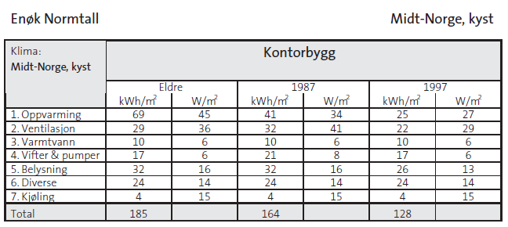
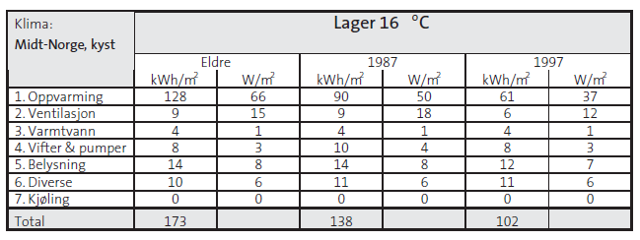
Afláætlun með framleiðslueldhúsi | Fjöldi | Ein | Afl | Alls | Afl með samtíma-stuðli |  | Cos fi
Alþingisreitur - Nýbygging | m2/stk/heild |  | W/m2 | W | k |  | 0.95

Rafbílar - hleðslustæði | 4 | stk | 22000 | 88,000 | 26,400

2-hæð móttaka, lager kaffistofa Wc | 105 | m2 | 42 | 4,410 | 2,867

1 hæð. Veitingasalur og þvottahús | 480 | m2 | 42 | 20,160 | 13,104
Eldhús | 68 | m3 | 60 | 4,080 | 2,856
 |  | heild |  | 200,000 | 140,000

Samtals |  |  | Sum | 317 | 185 | kW
 |  |  |  |  | 195 | kVA
 |  |  |  |  | 282 | A

 | Val heimtaugar | 400 | A

 |  | Hámarks lestun heimtaugar | 70%

Samtímastuðlar | k
Bílaverkstæði | 0.60
Rafbílar | 0.30
Skrifstofur | 0.65
Eldhús | 0.70

